No.1
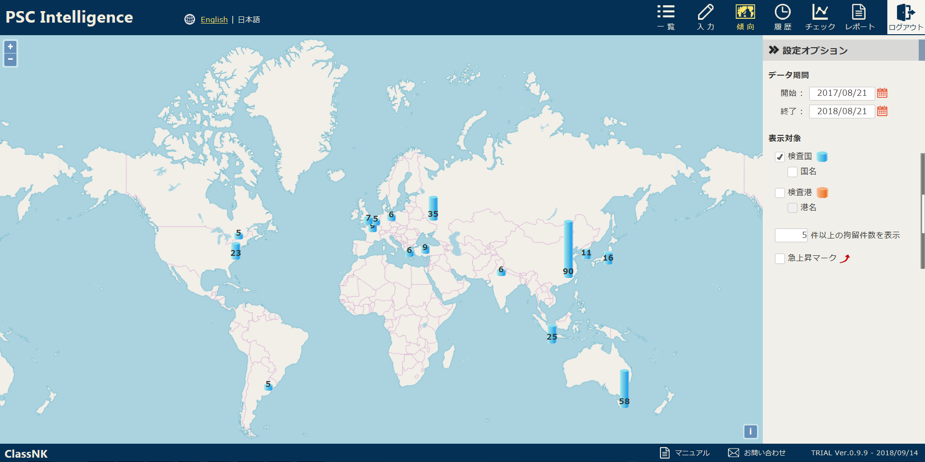

ここのボタンをクリック下さい。

